Sheet1
 |  |  |  |  | 前购情况 |  | 本次需求
 | 名称 | 规格 | 数量 | 单位 | 含税单价 | OA单号 | 电商平台 | 店铺 | 含税单价 | 含税总价 | 发票 | 交期 | 电商链接 | 价格信息图片
1 | 电源适配器 | 12V 2A | 20 | 个 | 无 | 无 | 京东 |  | ¥39.90 | ¥798.00 |  |  | https://item.jd.com/1719935.html#switch-sku | 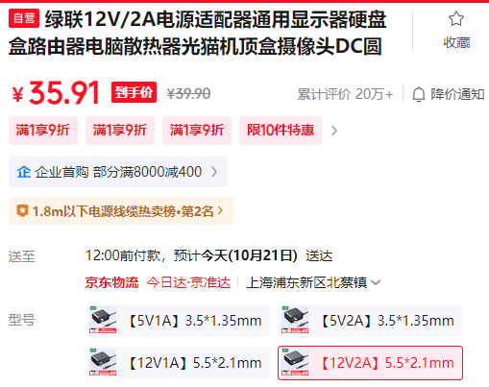
2 | 保险丝 | 10种常见规格每种5只 | 1 | 套 | 无 | 无 | 京东 |  | ¥4.59 | ¥4.59 |  |  | https://ic-item.jd.com/100251408812.html | 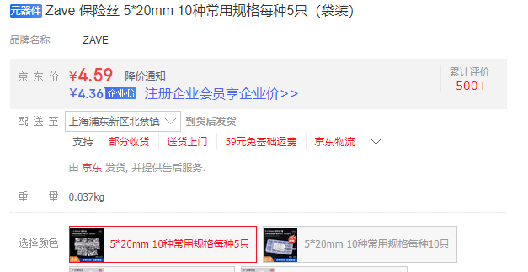
3 | 扎带 | 2.5mm*150mm | 1 | 包 | 无 | 无 | 京东 |  | ¥5.31 | ¥5.31 |  |  | https://item.jd.com/100008662806.html#switch-sku
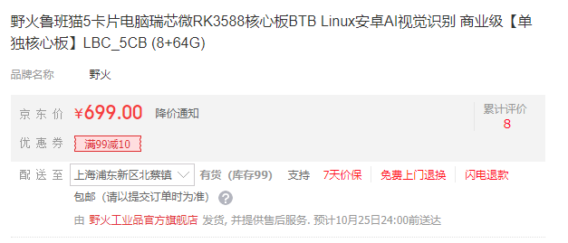
4 | 核心板 | 工业级 4+32 | 1 | 个 | 无 | 无 | 京东 |  | ¥899.00 | ¥899.00 |  |  | https://ic-item.jd.com/10148063121488.html#crumb-wrap
5 | 核心板 | 商业级 16+128 | 1 | 个 | 无 | 无 | 京东 |  | ¥899.00 | ¥899.00 |  |  | https://ic-item.jd.com/10148063121488.html#crumb-wrap
6 | 核心板 | 商业级 8+64 | 1 | 个 | 无 | 无 | 京东 |  | ¥699.00 | ¥699.00 |  |  | https://ic-item.jd.com/10148063121488.html#crumb-wrap
7 | 核心板 | 商业级 4+32 | 1 | 个 | 无 | 无 | 京东 |  | ¥569.00 | ¥569.00 |  |  | https://ic-item.jd.com/10179184811687.html#crumb-wrap
8 | HUB | 【升级蓝光+升级编织线材】1.5米 | 1 | 条 | 无 | 无 | 京东 |  | ¥69.90 | ¥69.90 |  |  | https://item.jd.com/100055084962.html#switch-sku
9 | MICRO USB线 | 1.5米 | 5 | 条 | 无 | 无 | 京东 |  | ¥28.00 | ¥140.00 |  |  | https://item.jd.com/100148936688.html#switch-sku
 |  |  |  |  |  |  |  |  |  | ¥3,943.80

